Menu





Tableau de bord
SEMESTRE 1 |  |  |  | 0 | SEMESTRE 2
Compétence | Module | Coefficient | Moyenne | 0 | Compétence | Module | Coefficient | Moyenne
Compétence 1 : Traiter des données à des fins décisionnelles | Tableur et Reporting | 15 |  |  | Compétence 1 : Traiter des données à des fins décisionnelles | Reporting et datavisualisation | 10
 | Bases de données relationnelles 1 | 20 |  |  |  | Bases de données relationnelles 2 | 15
 | Bases de la programmation 1 | 20 |  |  |  | Bases de la programmation 2 | 15
 | PPP1 | 5 |  |  |  | Programmation statistique | 15
 | SAÉ - Reporting à partir de données stockées dans un SGBD relationnel | 30 |  |  |  | PPP2 | 5
 | SAÉ - Écriture et lecture de fichiers de données | 10 |  |  |  | SAÉ - Conception et implémentation d'une base de données | 10
 |  |  |  |  |  | SAÉ - Datavisualisation | 5
Compétence 2 : Analyser statistiquement les données | Statistique descriptive 1 | 20 |  |  |  | SAÉ - Analyse de données, reporting et datavisualisation | 20
 | Probabilités 1 | 15 |  |  |  | SAÉ - Portfolio | 5
 | Mathématiques - analyse | 20
 | PPP1 | 5 |  |  | Compétence 2 : Analyser statistiquement les données | Statistique descriptive 2 | 10
 | SAÉ - Préparation et synthèse d'un tableau de données en vue d'une analyse exploratoire simple | 40 |  |  |  | Probabilités 2 | 15
 |  |  |  |  |  | Bases de l'algèbre | 15
Compétence 3 : Valoriser une production dans un contexte professionnel | Initiation à l'anglais de spécialité | 15 |  |  |  | Statistique inférentielle | 15
 | Communication de l'information et recherche documentaire | 15 |  |  |  | PPP2 | 5
 | Découverte des données de l’environnement entrepreneurial et économique | 25 |  |  |  | SAÉ - Estimation par échantillonnage | 10
 | PPP1 | 5 |  |  |  | SAÉ - Régression sur des données réelles | 10
 | SAÉ - Apprendre en situation la production de données en entreprise | 15 |  |  |  | SAÉ - Datavisualisation | 5
 | SAÉ - Présentation en anglais d'un territoire économique et culturel | 10 |  |  |  | SAÉ - Analyse de données, reporting et datavisualisation | 10
 | SAÉ - Mise en oeuvre d'une enquête | 15 |  |  |  | SAÉ - Portfolio | 5
SEMESTRE 1
Compétence 1 | Compétence 2 | Compétence 3 |  |  | Compétence 3 : Valoriser une production dans un contexte professionnel | PPP2 | 5
 |  |  |  |  |  | Approfondissement de l'anglais de spécialité | 15
 |  |  |  |  |  | Communication, sémiologie et argumentation | 15
SEMESTRE 2 |  |  |  |  |  | Etude des données de l'environnement entrepreneurial et économique | 20
Compétence 1 | Compétence 2 | Compétence 3 |  |  |  | SAÉ - Analyse de données, reporting et datavisualisation | 20
 |  |  |  |  |  | SAE - Construction et présentation d’indicateurs de performance | 10
 |  |  |  |  |  | SAÉ - Datavisualisation | 10
 |  |  |  |  |  | SAÉ - Portfolio | 5
1ère ANNÉE
Compétence 1 | Compétence 2 | Compétence 3 | Moyenne générale
 |  |  |  |  |  | Appréciation sur l'année scolaire
NIVEAU 1 : ACQUIS | NIVEAU 1 : ACQUIS | NIVEAU 1 : ACQUIS |  |  |  | Félicitations, tu passes en deuxième année !

Compétence 1 : Traiter des données à des fins décisionnelles | Compétence 2 : Analyser statistiquement les données | Compétence 3 : Valoriser une production dans un contexte professionnel

Les différents graphiques représentants les résultats au semestre 1

Diiférentes moyennes dans la 1ère compétence
Tableur et Reporting | 0.00
Bases de données relationnelles 1 | 0.00
Bases de la programmation 1 | 0.00
PPP1 | 0.00
SAÉ - Reporting à partir de données stockées dans un SGBD relationnel | 0.00
SAÉ - Écriture et lecture de fichiers de données | 0.00
Diiférentes moyennes dans la 2ème compétence
Statistique descriptive 1 | 0.00
Probabilités 1 | 0.00
Mathématiques - analyse | 0.00
PPP1 | 0.00
SAÉ - Préparation et synthèse d'un tableau de données en vue d'une analyse exploratoire simple | 0.00
Diiférentes moyennes dans la 3ème compétence
Initiation à l'anglais de spécialité | 0.00
Communication de l'information et recherche documentaire | 0.00
Découverte des données de l’environnement entrepreneurial et économique | 0.00
PPP1 | 0.00
SAÉ - Apprendre en situation la production de données en entreprise | 0.00
SAÉ - Présentation en anglais d'un territoire économique et culturel | 0.00
SAÉ - Mise en oeuvre d'une enquête | 0.00
Comparaison des moyennes pour chaque compétence
Compétence 1 | 0.00
Compétence 2 | 0.00
Compétence 3 | 0.00
Tableur et Reporting
Bases de données relationnelles 1
Bases de la programmation 1
PPP1
SAÉ - Reporting à partir de données stockées dans un SGBD relationnel
SAÉ - Écriture et lecture de fichiers de données

Statistique descriptive 1
Probabilités 1
Mathématiques - analyse
PPP1
Les différents graphiques représentants les résultats au semestre 2
SAÉ - Préparation et synthèse d'un tableau de données en vue d'une analyse exploratoire simple

Diiférentes moyennes dans la 1ère compétence
Reporting et datavisualisation | 0.00
Bases de données relationnelles 2 | 0.00
Bases de la programmation 2 | 0.00
Programmation statistique | 0.00
PPP2 | 0.00
SAÉ - Conception et implémentation d'une base de données | 0.00
SAÉ - Datavisualisation | 0.00
SAÉ - Analyse de données, reporting et datavisualisation | 0.00
SAÉ - Portfolio | 0.00
Diiférentes moyennes dans la 2ème compétence
Statistique descriptive 2 | 0.00
Probabilités 2 | 0.00
Bases de l'algèbre | 0.00
Statistique inférentielle | 0.00
PPP2 | 0.00
SAÉ - Estimation par échantillonnage | 0.00
SAÉ - Régression sur des données réelles | 0.00
SAÉ - Datavisualisation | 0.00
SAÉ - Analyse de données, reporting et datavisualisation | 0.00
SAÉ - Portfolio | 0.00
Diiférentes moyennes dans la 3ème compétence
PPP2 | 0.00
Approfondissement de l'anglais de spécialité | 0.00
Communication, sémiologie et argumentation | 0.00
Etude des données de l'environnement entrepreneurial et économique | 0.00
SAÉ - Analyse de données, reporting et datavisualisation | 0.00
SAE - Construction et présentation d’indicateurs de performance | 0.00
SAÉ - Datavisualisation | 0.00
SAÉ - Portfolio | 0.00
Comparaison des moyennes pour chaque compétence
Compétence 1 | 0.00
Compétence 2 | 0.00
Compétence 3 | 0.00
Initiation à l'anglais de spécialité
Communication de l'information et recherche documentaire
Découverte des données de l’environnement entrepreneurial et économique |  | Reporting et datavisualisation |  | Statistique descriptive 2 |  | PPP2
PPP1 |  | Bases de données relationnelles 2 |  | Probabilités 2 |  | Approfondissement de l'anglais de spécialité
SAÉ - Apprendre en situation la production de données en entreprise |  | Bases de la programmation 2 |  | Bases de l'algèbre |  | Communication, sémiologie et argumentation
SAÉ - Présentation en anglais d'un territoire économique et culturel |  | Programmation statistique |  | Statistique inférentielle |  | Etude des données de l'environnement entrepreneurial et économique
SAÉ - Mise en oeuvre d'une enquête |  | PPP2 |  | PPP2 |  | SAÉ - Analyse de données, reporting et datavisualisation
 |  | SAÉ - Conception et implémentation d'une base de données |  | SAÉ - Estimation par échantillonnage |  | SAE - Construction et présentation d’indicateurs de performance
Reporting et datavisualisation |  | SAÉ - Datavisualisation |  | SAÉ - Régression sur des données réelles |  | SAÉ - Datavisualisation
Bases de données relationnelles 2 |  | SAÉ - Analyse de données, reporting et datavisualisation |  | SAÉ - Datavisualisation |  | SAÉ - Portfolio
Bases de la programmation 2 |  | SAÉ - Portfolio |  | SAÉ - Analyse de données, reporting et datavisualisation
Programmation statistique |  |  |  | SAÉ - Portfolio
PPP2
SAÉ - Conception et implémentation d'une base de données
Les différents graphiques représentants les résultats au total dans l'année
SAÉ - Datavisualisation
SAÉ - Analyse de données, reporting et datavisualisation
SAÉ - Portfolio

Comparaison des moyennes dans chaque compétence
 | SEMESTRE 1 | SEMESTRE 2
 | 0.00 | 0.00
 | 0.00 | 0.00
 | 0.00 | 0.00
Comparaison des moyennes dans chaque semestre
SEMESTRE 1 | SEMESTRE 2
0 | 0

Guide
Bienvenue sur notre application de gestion des notes en BUT SD 1ère année

Ici vous pouvez :

- ajoutez une note en précisant le semestre, la compétence et le module
- modifier une note en précisant le semestre la compétence et le module
- consulter votre tableau de bord dynamique selon vos notes
- contrôler si votre passage en seconde année est favorable

L'application comporte les deux formulaires suivants :

Le premier sert à insérer une note qui sera mise dans la feuille "base de données" puis analyser dans le tableau de bord |  |  | Le deuxième sert à modifier une note déjà saisie dans la base de données

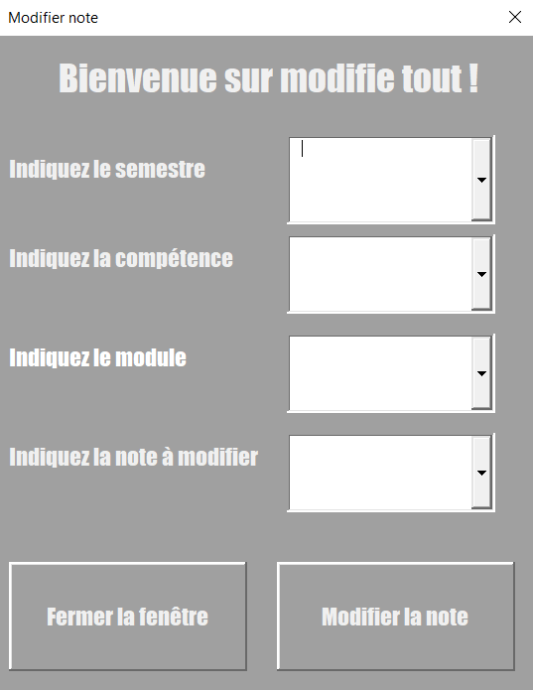
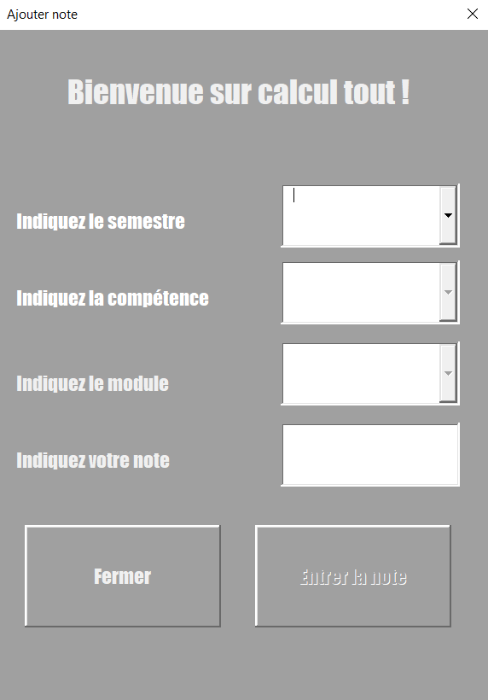

 |  |  |  |  | indiquez le semestre de la note

 |  | indiquez le semestre évalué pour cette note
 |  |  |  |  | indiquez le bloc de la note

 |  | indiquez le bloc de la matière

 |  |  |  |  | indiquez la matière de la note

 |  | indiquez la matière correspondante

 |  |  |  |  | indiquez la valeur de la note à modifier

 |  | écrire la note à saisir

Ferme le formulaire | Valide la note saisie |  | Ferme le formulaire | Donne la référence de la note et demande par quoi la modifier, puis, valide la modification

Annexe :
- La note ne peut pas être entrer si toute les modalités ne sont pas remplies
- La note est à saisir avec une virgule et non un point
- Vous pouvez accéder aux notes en cliquant sur le bouton "accéder à la base de données"
- Vous pouvez noter si vous avez une ABI via le bouton "ABI ?" dans la feuille "Tableau de bord"

